🔍 Nostradamus Vorschau
Minutengenaue und rechtssichere Zeiterfassung mit Nostradamus

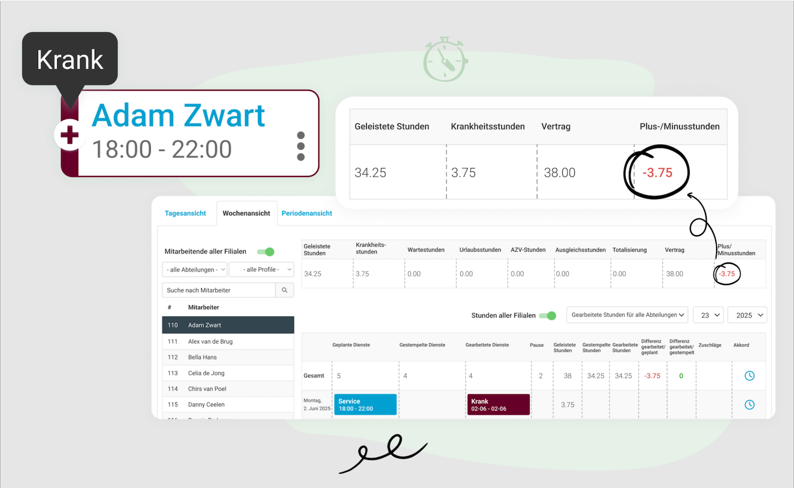

 | Kostenfreie Demo anfordern

